关系图
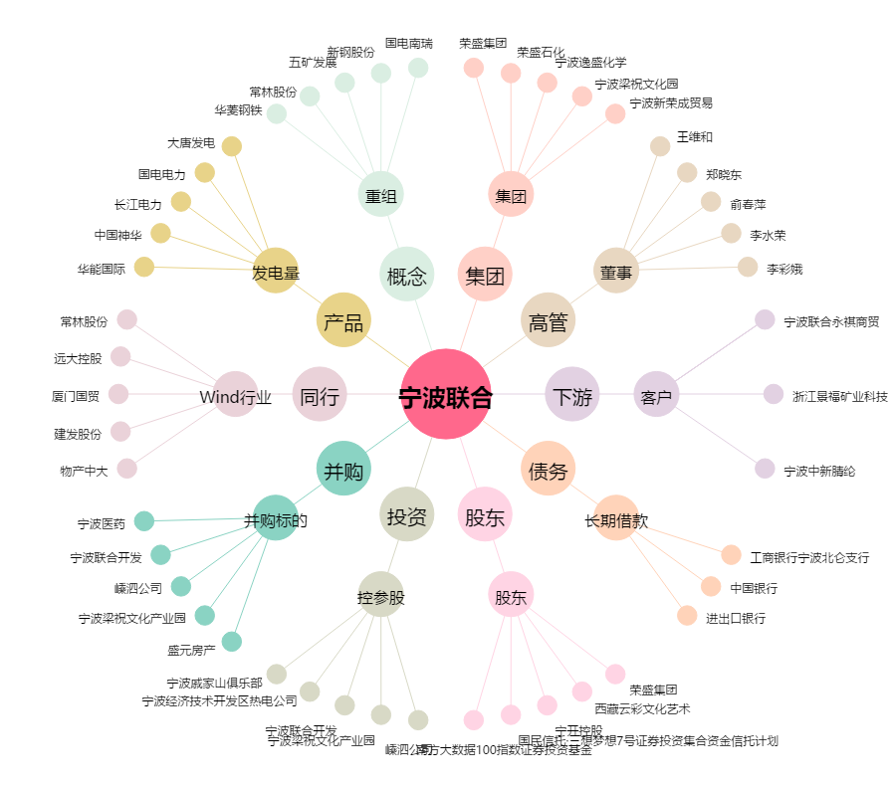
宁波联合[600051.SH] - 关系概览图

